WACC
Año 2021 | Valor | % | Coste | Coste promedio
Deuda (D) |  | 0.00% | #DIV/0! | #DIV/0!
Patrimonio (E ) | 1,556,800.00 | 100.00% | 0.00% | 0.00%
 | 1,556,800.00 | 100% |  | #DIV/0! | WACC

Tasa bancos | #DIV/0! | #DIV/0!
Gasto financiero | 100,400.00

Tasa impuestos | 13.65%
Gasto impuesto | 53,400.00
Resultado antes impuestos | -391,100.00

Tasa accionistas | 0.00%
Dividendo | -

Año 2020 | Valor | % | Coste | Coste promedio
Deuda (D) | 6,166,700.00 | 75.77% | 0.74% | 0.56%
Patrimonio (E ) | 1,972,000.00 | 24.23% | 0.00% | 0.00%
 | 8,138,700.00 | 100% |  | 0.56% | WACC

Tasa bancos | 1.31% | 0.74%
Gasto financiero | 81,000.00

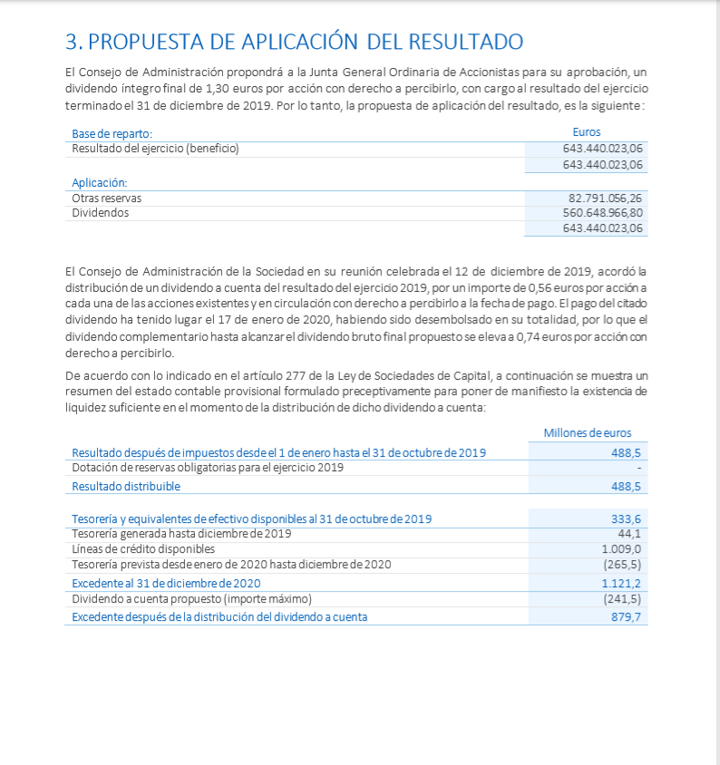
Tasa impuestos | 43.30%
Gasto impuesto | 146,100.00
Resultado antes impuestos | -337,400.00

Tasa accionistas | 0.00%
Dividendo | -

Año 2019 | Valor | % | Coste | Coste promedio
Deuda (D) | 4,394,200.00 | 76.53% | 0.81% | 0.62%
Patrimonio (E ) | 1,347,300.00 | 23.47% | 41.61% | 9.76%
 | 5,741,500.00 | 100% |  | 10.39% | WACC

Tasa bancos | 1.00% | 0.81%
Gasto financiero | 43,900.00

Tasa impuestos | 18.48%
Gasto impuesto | -145,900.00
Resultado antes impuestos | 789,300.00

Tasa accionistas | 41.61%
Dividendo | 560,649.00

